2022_data
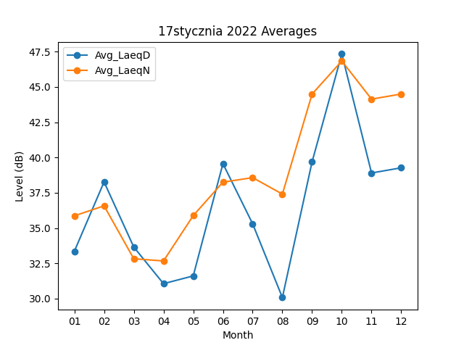
Month | Avg_LaeqD | Avg_LaeqN
01 | 33.351612903 | 35.864516129
02 | 38.267857143 | 36.571428571
03 | 33.651612903 | 32.822580645
04 | 31.056666667 | 32.666666667
05 | 31.606451613 | 35.877419355
06 | 39.56 | 38.25
07 | 35.296774194 | 38.570967742
08 | 30.074193548 | 37.403225806
09 | 39.693333333 | 44.493333333
10 | 47.335483871 | 46.835483871
11 | 38.9 | 44.133333333
12 | 39.267741935 | 44.496774194

